Dashboard
BLOCK 139

 | VERSION | 1.0.0

Chuyên Đề Phát Triển Web 1

Evidance
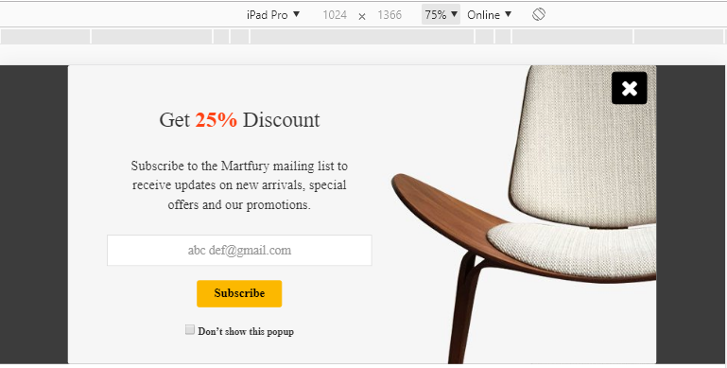
Giao diện design
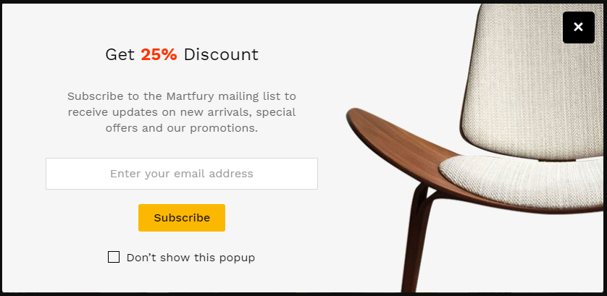

Hình 1. Chiều rộng của popup

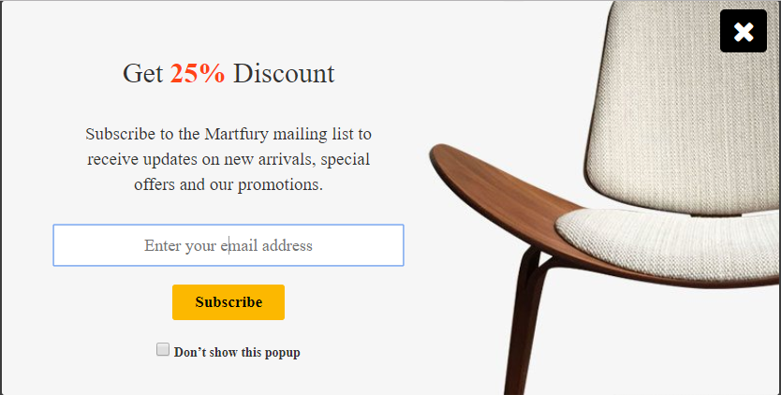

Hình 2. Chiều cao của popup

Hình 3. Vị trí nút Exit
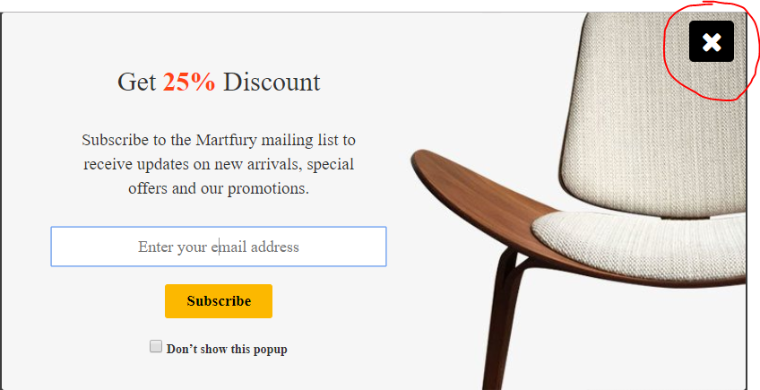

Hình 4. Kích thước của form input email

Hình 5. Kích thước của nút "Subcribe"

Hình 6. Font chữ của phần "Get 25% discount"

Hình 7. Font chữ của phần mô tả Discount

Hình 8. Font chữ phần place holder trong phần input email

Hình 9. Font chữ trong phần button "Subcribe"

Hình 10. Màu sắc của button "Subcribe" khi chưa hover

Hình 11. Màu sắc của button "Subcribe" khi hover

Hình 12. Chiều rộng màn hình > 1024px
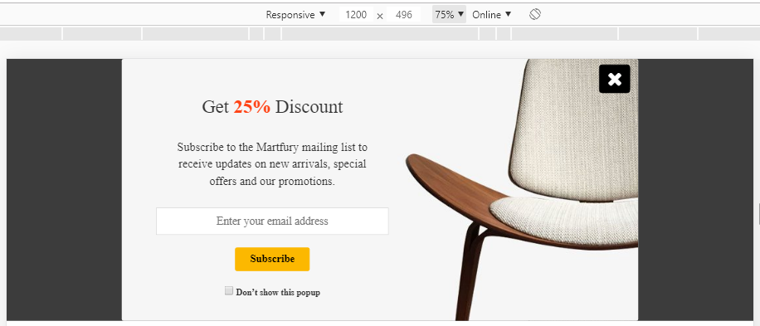

Hình 13. Chiều rộng mà hình = 1024px



Hình 14. Chiều rộng màn hình < 1024px
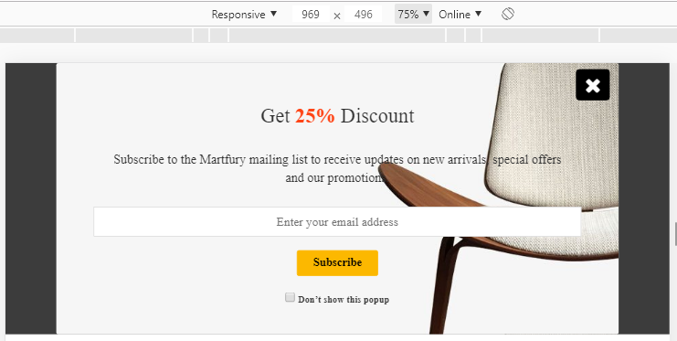

Hình 15. Không nhập dữ liệu và nhấn Subcribe
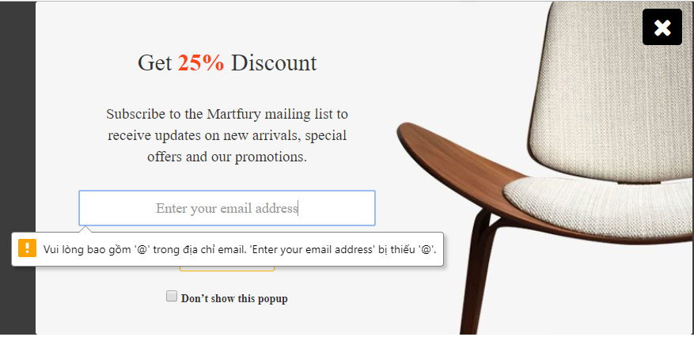

Hình 16. Nhập email là số và nhấn Subcribe
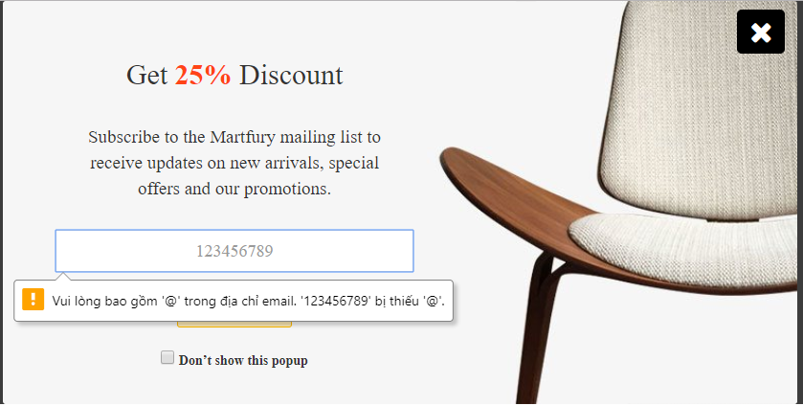

Hình 17. Nhập email là ebcdef và nhần Subcribe
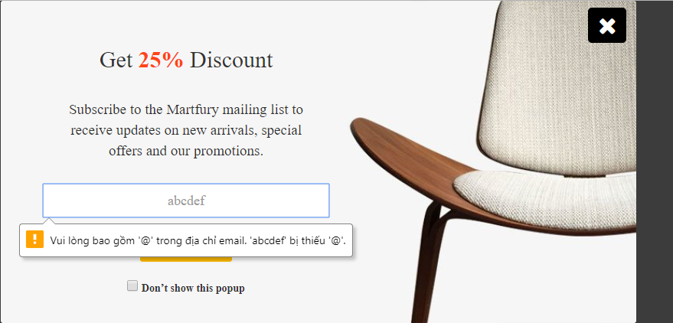

Hình 18. Nhập email là kí tự đặc biệt và nhấn Subcribe
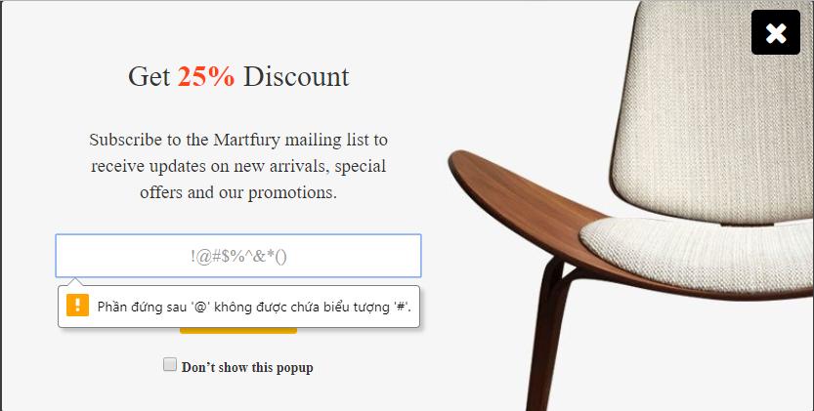

Hình 19. Nhập email là "@" và nhấn Subcribe


Hình 20. Nhập email là "abc@" và nhấn Subcribe



Hình 21. Nhập email là @gmail.com

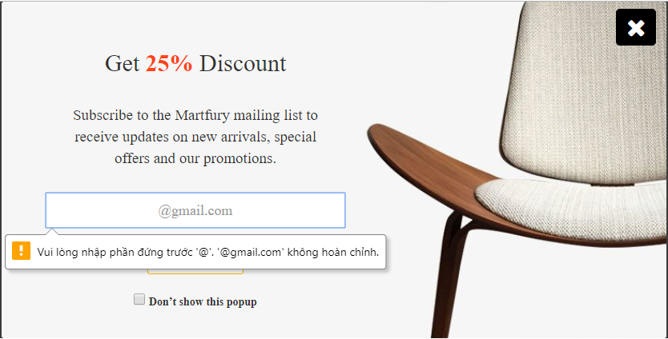

Hình 22. Nhập email là 123@gmail.com

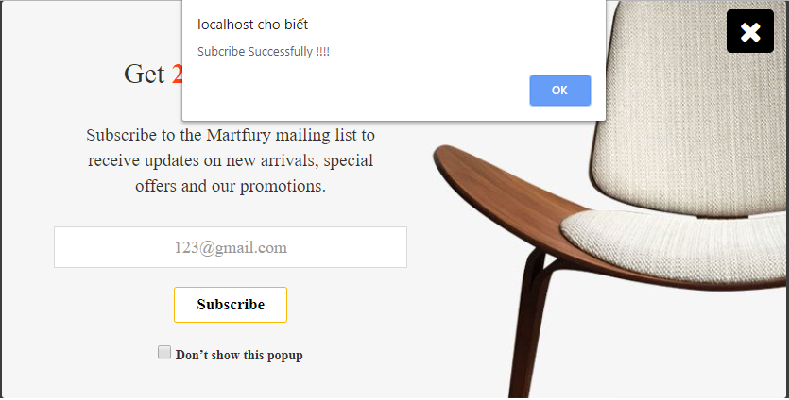

Hình 23. Nhập email là "!#$%&*@gmail.com"



Hình 24. Nhập email là abc@gmail.com

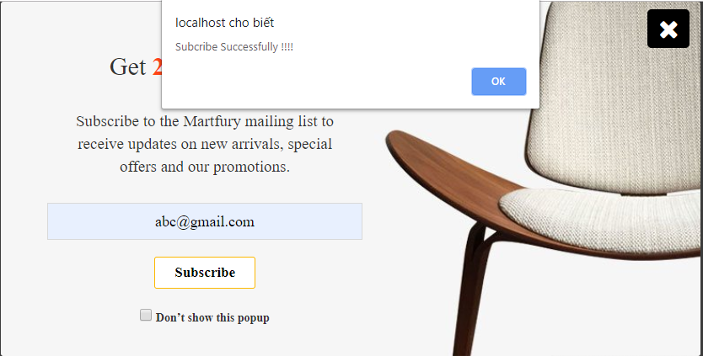

Hình 25. Nhập email là "abc def@gmail.com"


Hình 26. Kiểm tra trên iphone6/7/8

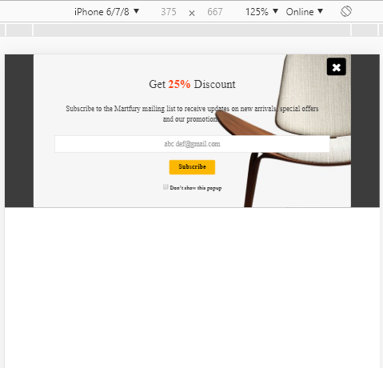

Hình 27. Kiểm tra trên iphone 6/7/8 plus

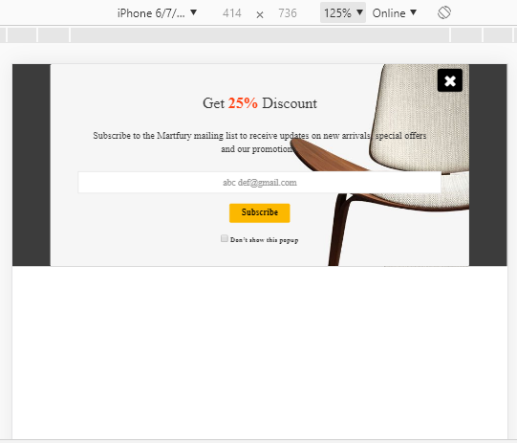

Hình 28. Kiểm tra trên iphone X

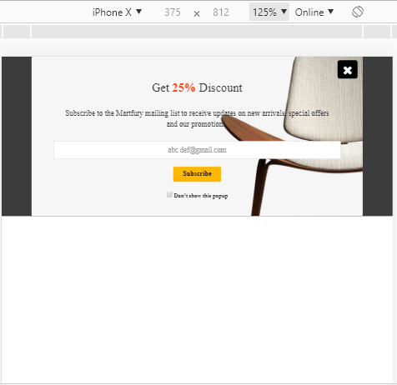

Hình 29. Kiểm tra trên ipad

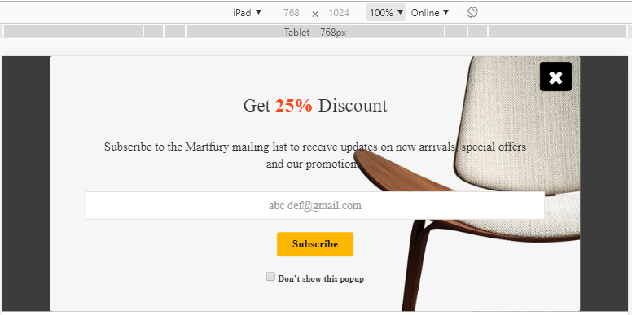

Hình 30. Kiểm tra trên Ipad pro

